訪問（受付）事業所情報
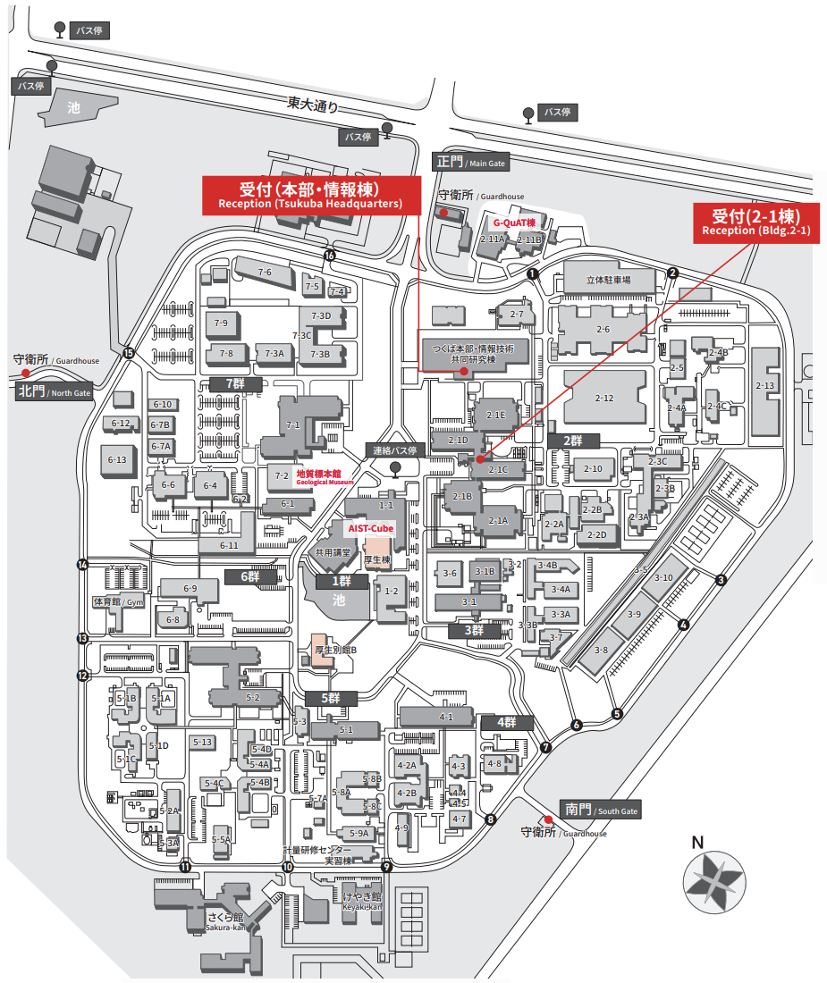
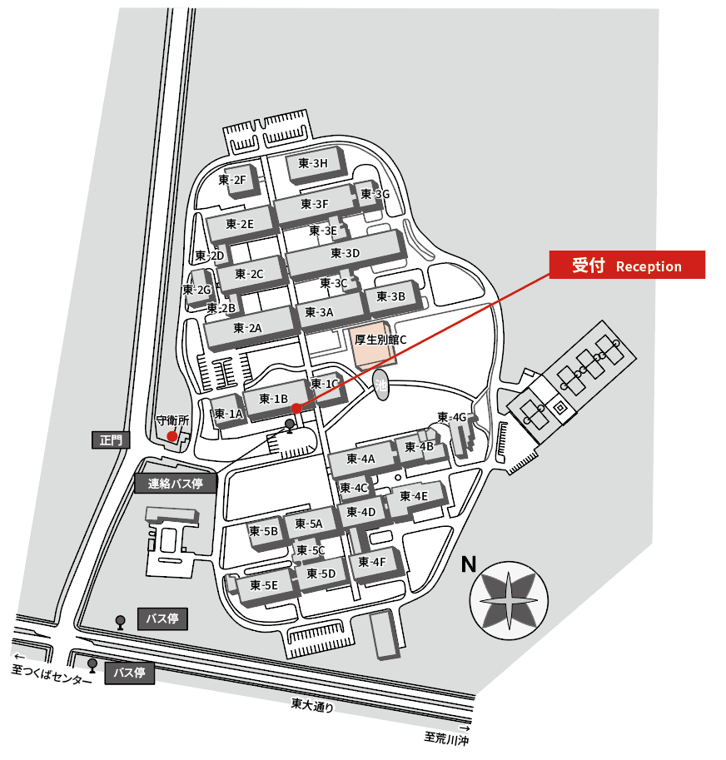
▼訪問先 |  | ▼対応受付
事業所 | 所在 | 受付建物
中央事業所 | 本部・情報棟 | 本部・情報棟 または2-1棟
 | 1群（外周含む）
 | 2群
 | 3群
 | 4群
 | 5群
 | 6群
 | 7群
中央事業所東地区 |  | 東-1B棟
西事業所 |  | 西-1棟

